様式1
様式１
令和８・９年度 入札参加資格審査申請書
【市内：物品（一般）・役務】
記載例
宍 粟 市 長 様 |  |  |  |  |  |  |  |  |  |  |  |  |  |  |  |  |  |  |  |  | 令和 年 月 日

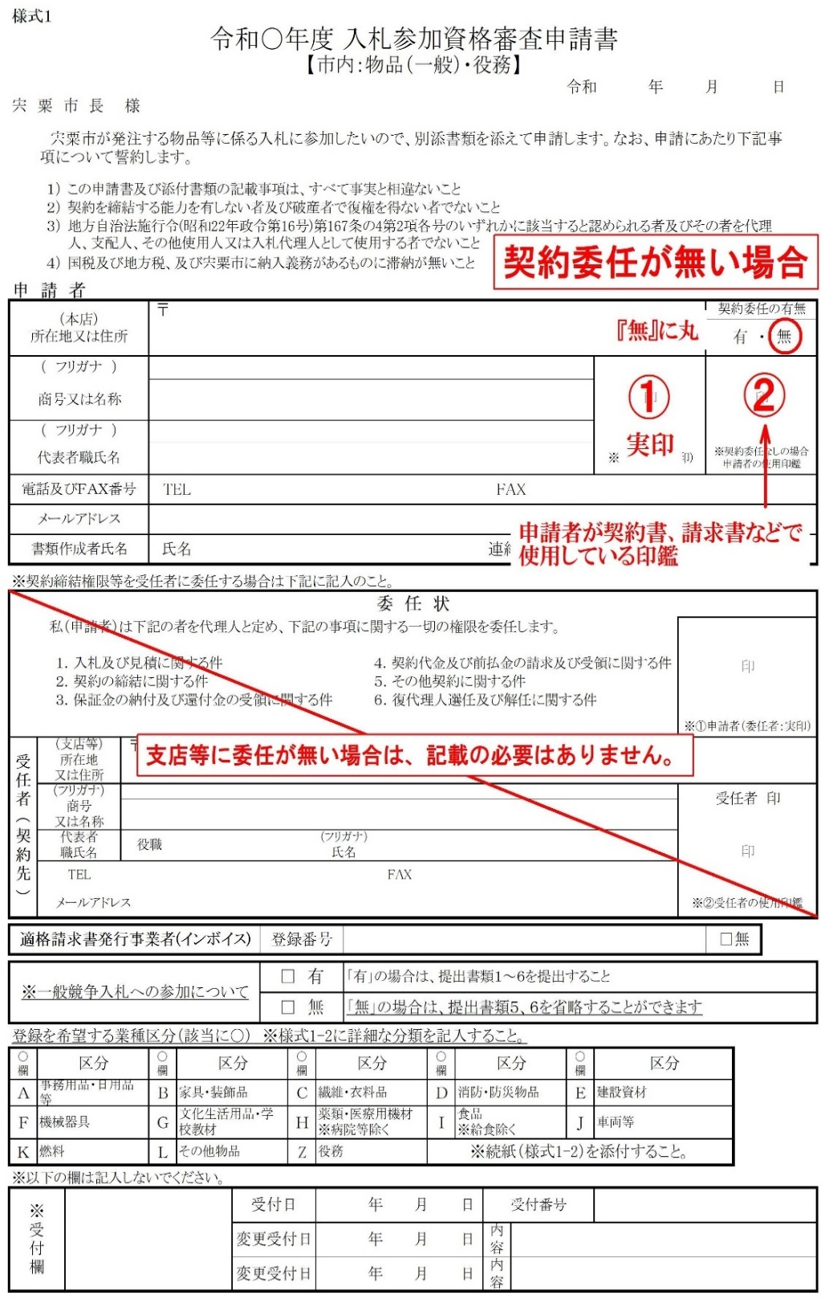
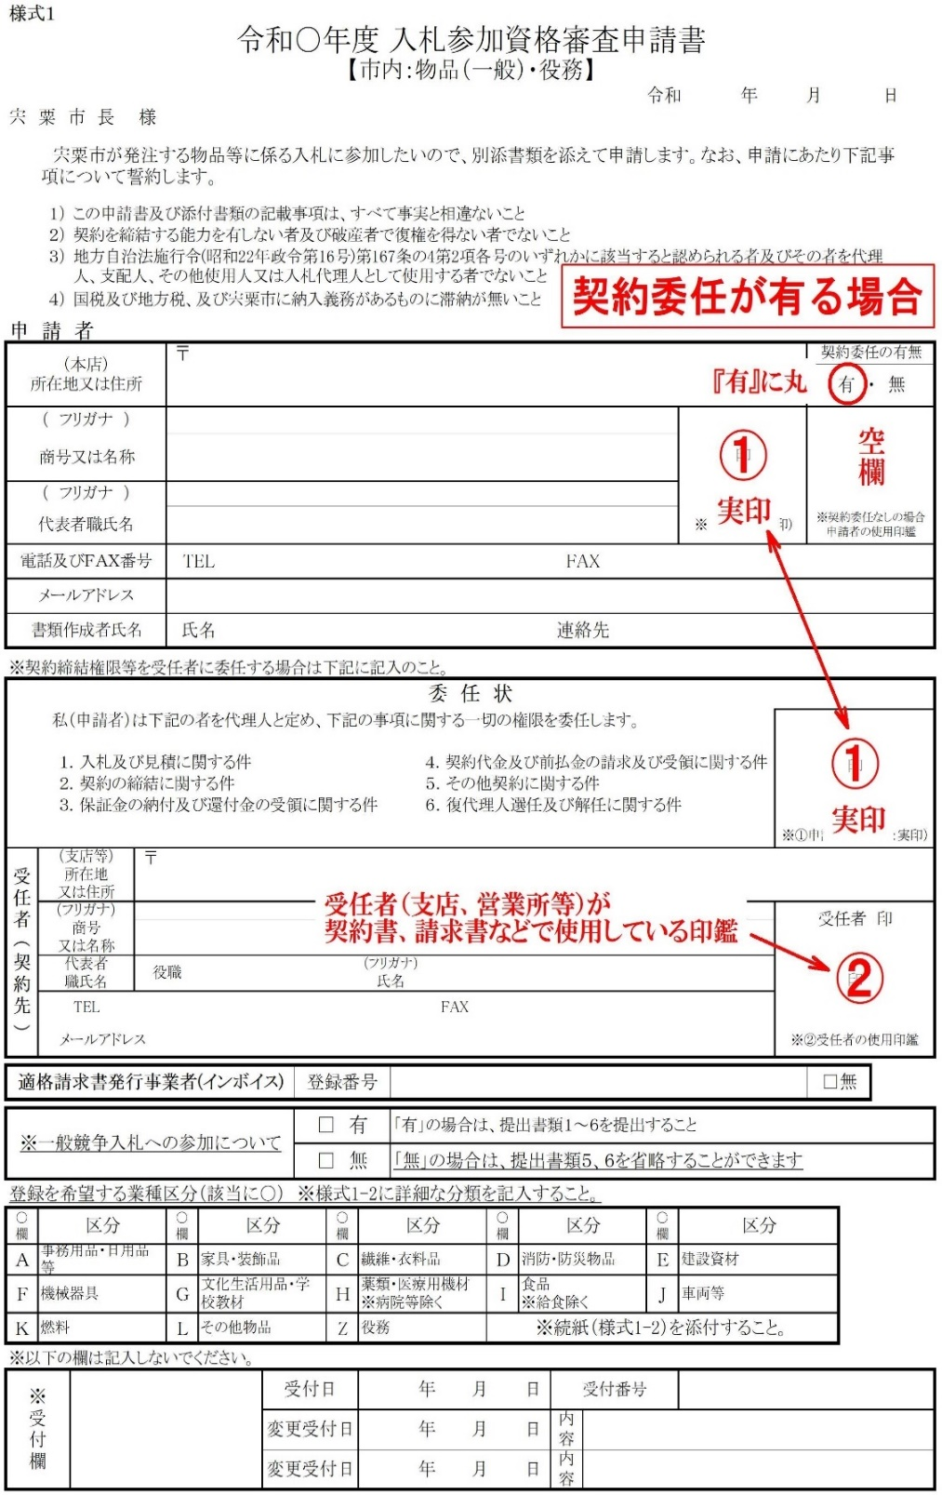
 | 宍粟市が発注する物品等に係る入札に参加したいので、別添書類を添えて申請します。なお、申請にあたり下記事項について誓約します。

 | １） | この申請書及び添付書類の記載事項は、すべて事実と相違ないこと
 | ２） | 契約を締結する能力を有しない者及び破産者で復権を得ない者でないこと
 | ３） | 地方自治法施行令(昭和22年政令第16号)第167条の4第2項各号のいずれかに該当すると認められる者及びその者を代理人、支配人、その他使用人又は入札代理人として使用する者でないこと
 | ４） | 国税及び地方税、及び宍粟市に納入義務があるものに滞納が無いこと
申 請 者
（本店） 所在地又は住所 |  |  |  | 〒 |  |  |  |  |  |  |  |  |  |  |  |  |  |  |  | 契約委任の有無
 |  |  |  |  |  |  |  |  |  |  |  |  |  |  |  |  |  |  |  | 有 ・ 無

（ フリガナ ） |  |  |  |  |  |  |  |  |  |  |  |  |  |  |  |  |  | 印 |  | 印
商号又は名称

（ フリガナ ）
代表者職氏名 |  |  |  |  |  |  |  |  |  |  |  |  |  |  |  |  |  | ※①申請者(実印) |  | ※契約委任なしの場合 申請者の使用印鑑
電話及びＦＡＸ番号 |  |  |  | TEL |  |  |  |  |  |  |  |  |  |  |  | FAX
メールアドレス
書類作成者氏名 |  |  |  | 氏名 |  |  |  |  |  |  |  |  |  |  |  | 連絡先

※契約締結権限等を受任者に委任する場合は下記に記入のこと。
 |  | 委 任 状
 | 私（申請者）は下記の者を代理人と定め、下記の事項に関する一切の権限を委任します。 |  |  |  |  |  |  |  |  |  |  |  |  |  |  |  |  |  | 印

 | １．入札及び見積に関する件 |  |  |  |  |  |  |  |  |  |  | ４．契約代金及び前払金の請求及び受領に関する件
 | ２．契約の締結に関する件 |  |  |  |  |  |  |  |  |  |  | ５．その他契約に関する件
 | ３．保証金の納付及び還付金の受領に関する件 |  |  |  |  |  |  |  |  |  |  | ６．復代理人選任及び解任に関する件

 |  |  |  |  |  |  |  |  |  |  |  |  |  |  |  |  |  |  | ※①申請者（委任者：実印）
受任者（契約先） | （支店等） 所在地 又は住所 |  | 〒

 | （フリガナ） 商号 又は名称 |  |  |  |  |  |  |  |  |  |  |  |  |  |  |  |  |  | 受任者 印

 |  |  |  |  |  |  |  |  |  |  |  |  |  |  |  |  |  |  | 印
 | 代表者 職氏名 |  | 役職 |  |  |  |  |  |  | （フリガナ）
 |  |  |  |  |  |  |  |  |  | 氏名
 | TEL |  |  |  |  |  |  |  |  |  |  | FAX
 | メールアドレス |  |  |  |  |  |  |  |  |  |  |  |  |  |  |  |  |  | ※②受任者の使用印鑑

適格請求書発行事業者(インボイス) |  |  |  |  |  |  |  | 登録番号 |  |  |  |  |  |  |  |  |  |  |  | □無

※一般競争入札への参加について |  |  |  |  |  |  |  | □ 有 |  |  | 「有」の場合は、提出書類１～７を提出すること
 |  |  |  |  |  |  |  | □ 無 |  |  | 「無」の場合は、提出書類５、６を省略することができます
登録を希望する業種区分（該当に○） ※様式1-2に詳細な分類を記入すること。
○欄 | 区分 |  |  | ○欄 | 区分 |  |  |  | ○欄 | 区分 |  |  |  | ○欄 | 区分 |  | ○欄 | 区分
Ａ | 事務用品・日用品等 |  |  | Ｂ | 家具・装飾品 |  |  |  | Ｃ | 繊維・衣料品 |  |  |  | Ｄ | 消防・防災物品 |  | Ｅ | 建設資材
Ｆ | 機械器具 |  |  | Ｇ | 文化生活用品・学校教材 |  |  |  | Ｈ | 薬類・医療用機材 ※病院等除く |  |  |  | Ｉ | 食品 ※給食除く |  | Ｊ | 車両等
Ｋ | 燃料 |  |  | Ｌ | その他物品 |  |  |  | Z | 役務 |  |  |  | ※続紙（様式1-2）を添付すること。
※以下の欄は記入しないでください。
※受付欄 |  |  |  |  |  |  | 受付日 |  |  | 年 月 日 |  |  |  |  |  | 受付番号

 |  |  |  |  |  |  | 変更受付日 |  |  | 年 月 日 |  |  |  |  |  | 内容

 |  |  |  |  |  |  | 変更受付日 |  |  | 年 月 日 |  |  |  |  |  | 内容

様式１-2
【市内：物品（一般）・役務】

登録を希望する業種（分類）を別紙「業種等一覧表」から選択して必ず記載すること。 ※ 希望する項目が41以上の場合は複写のうえ記入すること。
 | 区分 |  |  |  | 分類名 |  |  |  |  |  |  |  | 区分 |  |  |  | 分類名
例 | A | 事務用品 |  |  | 2 | 事務用家具
1 |  |  |  |  |  |  |  |  |  |  |  |  | 21
2 |  |  |  |  |  |  |  |  |  |  |  |  | 22
3 |  |  |  |  |  |  |  |  |  |  |  |  | 23
4 |  |  |  |  |  |  |  |  |  |  |  |  | 24
5 |  |  |  |  |  |  |  |  |  |  |  |  | 25
6 |  |  |  |  |  |  |  |  |  |  |  |  | 26
7 |  |  |  |  |  |  |  |  |  |  |  |  | 27
8 |  |  |  |  |  |  |  |  |  |  |  |  | 28
9 |  |  |  |  |  |  |  |  |  |  |  |  | 29
10 |  |  |  |  |  |  |  |  |  |  |  |  | 30
11 |  |  |  |  |  |  |  |  |  |  |  |  | 31
12 |  |  |  |  |  |  |  |  |  |  |  |  | 32
13 |  |  |  |  |  |  |  |  |  |  |  |  | 33
14 |  |  |  |  |  |  |  |  |  |  |  |  | 34
15 |  |  |  |  |  |  |  |  |  |  |  |  | 35
16 |  |  |  |  |  |  |  |  |  |  |  |  | 36
17 |  |  |  |  |  |  |  |  |  |  |  |  | 37
18 |  |  |  |  |  |  |  |  |  |  |  |  | 38
19 |  |  |  |  |  |  |  |  |  |  |  |  | 39
20 |  |  |  |  |  |  |  |  |  |  |  |  | 40
※ 一般競争入札への参加有無に関わらず記入すること。

申請書受付票
宍粟市入札参加資格審査申請書受付票
【市内：物品（一般）・役務】

有効期間 ： | 受付日 | から | 令和１０年３月31日 | まで

申 請 者

所在地又は住所

商号又は名称

代表者職氏名

※申請者欄は申請者においてあらかじめご記入ください。
※受付後の審査で補正指示を行う場合があります。

あなたから申請のありました入札参加資格審査申請書を受付けました。

受 付

宍粟市 総務部 財政課 (℡0790-63-3125 ダイヤルイン)

